Figure 27.1
27.1 Part de sortants de formation initiale peu ou pas diplômés, en France, en 2016 (en %)

12

 |  |  |  | L’état de l’École 2019 © DEPP
Lecture : en 2016 (moyenne sur 2015, 2016 et 2017), 12 % des sortants de formation initiale ne possèdent aucun diplôme ou uniquement le brevet.
Note : compte tenu des arrondis, les totaux peuvent être légèrement différents de la somme des éléments qui les composent.
Champ : France métropolitaine + DOM hors Mayotte, données provisoires.
Sources : Insee, enquêtes Emploi, estimations de population, recensement de la population ; traitement MENJ-MESRI-DEPP.

Données

 | Ensemble | Hommes | Femmes
Brevet seul | 7 | 8 | 6
Aucun diplôme | 6 | 7 | 4
Total brevet et aucun diplôme | 12 | 15 | 10

Figure 27.2
27.2 Part des 18-24 ans peu ou pas diplômés et hors formation (sortants précoces), en France, depuis 2003

 |  |  |  | L’état de l’École 2019©DEPP
p : données provisoires.
Note : voir "pour en savoir plus", testas A.
Champ : France métropolitaine + DOM hors Mayotte.
Source : Insee, enquêtes Emploi ; calculs et corrections des ruptures de série MENJ-MESRI-DEPP.

Données

 | Hommes | Femmes | Ensemble
2003 | 12.7 | 9.9 | 11.3
2004 | 12.4 | 9.3 | 10.8
2005 | 12.7 | 9.4 | 11.1
2006 | 12.9 | 9.6 | 11.2
2007 | 13.5 | 9.3 | 11.3
2008 | 12.2 | 8.8 | 10.5
2009 | 12.9 | 9.1 | 11
2010 | 13.6 | 9 | 11.3
2011 | 12.6 | 9.2 | 10.9
2012 | 12.2 | 8.9 | 10.5
2013 | 10.8 | 8.7 | 9.8
2014 | 9.9 | 7.8 | 8.8
2015 (p) | 10.1 | 8.4 | 9.2
2016 (p) | 10.1 | 7.5 | 8.8
2017 (p) | 10.5 | 7.2 | 8.9
2018 (p) | 10.8 | 6.9 | 8.9

Carte 27.3
27.3 Part de jeunes âgés de 16 à 25 ans peu ou pas diplômés et non inscrits dans un établissement d'enseignement en 2015 (en %)
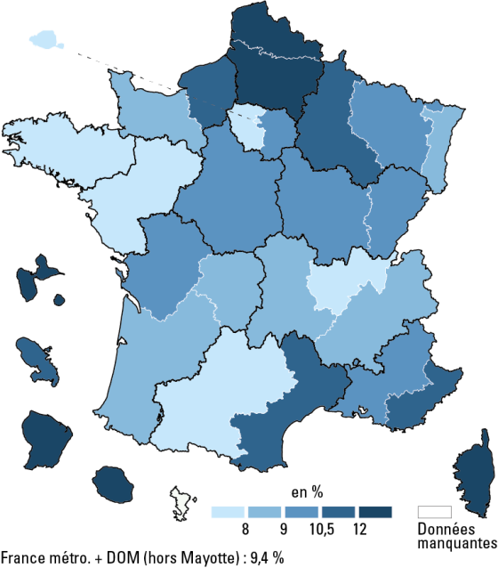

 |  |  | L’état de l’École 2019 © DEPP
Champ : France métropolitaine + DOM hors Mayotte.
Source : Insee, recensement de la population 2015, calculs MENJ-MESRI-DEPP.

Données

Numéro Académie | Libéllé Académie | 2015
01 | Paris | 3.9
02 | Aix-Marseille | 10.2
03 | Besançon | 9.2
04 | Bordeaux | 8.5
05 | Caen | 8.6
06 | Clermont-Ferrand | 8.4
07 | Dijon | 10.2
08 | Grenoble | 8.9
09 | Lille | 12.2
10 | Lyon | 8.0
11 | Montpellier | 10.6
12 | Nancy-Metz | 9.4
13 | Poitiers | 9.3
14 | Rennes | 6.6
15 | Strasbourg | 8.8
16 | Toulouse | 7.7
17 | Nantes | 7.6
18 | Orléans-Tours | 10.2
19 | Reims | 10.7
20 | Amiens | 12.5
21 | Rouen | 10.7
22 | Limoges | 9.0
23 | Nice | 10.7
24 | Créteil | 10.4
25 | Versailles | 7.7
27 | Corse | 12.7
28 | La Réunion | 17.6
31 | Martinique | 11.8
32 | Guadeloupe | 12.3
33 | Guyane | 31.6
66 | France métro+Dom (hors Mayotte) | 9.4

Figure 27.4
27.4 Part des 18-24 ans peu ou pas diplômés et hors formation (sortants précoces), en Europe, en 2003 et en 2018 (%)

 |  |  | L’état de l’École 2019 © DEPP
Source : Eurostat, enquêtes sur les forces de travail 2003 et 2018.

Données

 | 2003 | 2018
Espagne | 32 | 18
Italie | 23 | 15
Hongrie | 12 | 13
Royaume-Uni | 12 | 11
UE (28 pays) | 16 | 11
Allemagne | 13 | 10
France | 13 | 9
Finlande | 10 | 8
Pays-Bas | 14 | 7

